对账
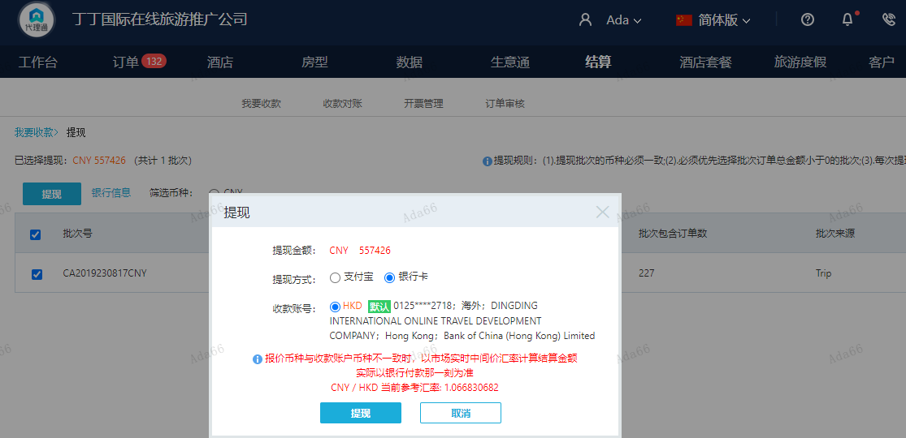
订单号 | 入住日期 | 离店日期 | 应收 |  |  |  | ，
999223883772205 | 2023-08-11 | 2023-08-14 | 5463 | 1639.00 | 3298381 | 3824 | ，3298381 | 直采 | 3298381+999223883772205此单多收3824元待退回
999226035796576 | 2023-08-15 | 2023-08-16 | 200 | #N/A | 3423394 | #N/A | ，3423394 | #N/A | 此订单是999224421522586补款单。
999225122018164 | 2023-08-15 | 2023-08-16 | -744 | 0.00 | 3591981 | -744 | ，3591981 | 直采 | 本期扣款744元

 |  |  | 557426

A230818111052481 |  | 553402 | 590386.23
A230818111257481 |  | 200 | 213.37
A23081811132629 |  | 3824 | 4079.56
CNY / HKD 当前参考汇率: 1.066830682 |  | 557426 | 594679.16
总计： 557426 CNY/ 594679.16 HKD

